Sprint Planning 0.2
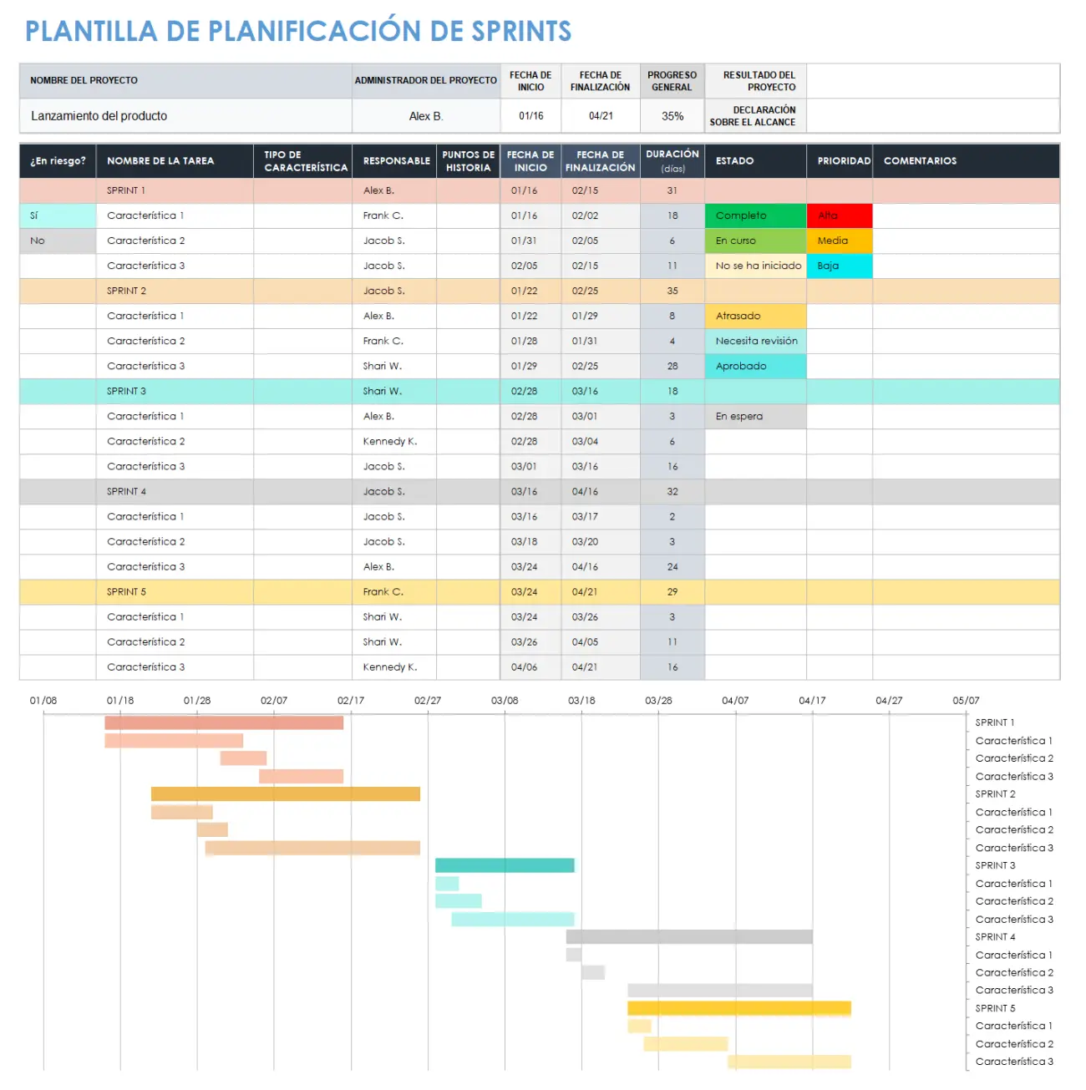
Plan de Trabajo Proyecto APT - Code Trekking
Code-Trekking - Proyecto de Título · Plan de trabajo por Sprint (S1 a S18)
Sprint | Nombre de Actividades/Tareas | Descripción Actividades/Tareas | Recursos | Fecha inicio | Fecha fin | Duración de la actividad | Responsable | Observaciones
SPRINT 1 — Semana 1 (14/08/2026 – 20/08/2026)
S1 | Análisis de requerimientos | Análisis integral de procesos y requerimientos del usuario para la propuesta informática. | Guía del estudiante, entrevistas/observación de usuarios | 2026-08-14 | 2026-08-20 | 5 días | Ismael Horta - Danilo Gonzalez | Actividad exploratoria; el alcance puede ajustarse en sprints posteriores.
S1 | Redacción inicial – Definición del Proyecto APT | Inicio de la confección del documento oficial de Definición del Proyecto APT. | Plantilla oficial APT, Word/Google Docs | 2026-08-14 | 2026-08-20 | 5 días | Ismael Horta - Danilo Gonzalez | Depende de la información recabada en el análisis de requerimientos.
S1 | Inicio Guía Estudiante Fase 1 | Configuración e inicio de la Guía Estudiante Fase 1. | Plantilla Guía del Estudiante | 2026-08-14 | 2026-08-20 | 5 días | Ismael Horta - Danilo Gonzalez | -
S1 | Creación del repositorio GitHub | Creación y vinculación del repositorio base en GitHub para la entrega de entregables. | GitHub, Git | 2026-08-14 | 2026-08-20 | 5 días | Ismael Horta - Danilo Gonzalez | Facilita la trazabilidad y el versionamiento de los entregables desde el inicio.
SPRINT 2 — Semana 2 (21/08/2026 – 27/08/2026)
S2 | Avance Guía Estudiante Fase 1 | Continuación del desarrollo del documento Guía Estudiante Fase 1 - Definición del Proyecto APT. | Plantilla Guía del Estudiante | 2026-08-21 | 2026-08-27 | 5 días | Ismael Horta - Danilo Gonzalez | -
S2 | Autoevaluación individual Fase 1 | Elaboración de la Autoevaluación individual de competencias correspondiente a la Fase 1. | Formato de autoevaluación de competencias | 2026-08-21 | 2026-08-27 | 5 días | Ismael Horta - Danilo Gonzalez | Es de carácter individual por integrante.
S2 | Diario de reflexión individual | Redacción del Diario de reflexión individual de la Fase 1. | Formato de diario de reflexión | 2026-08-21 | 2026-08-27 | 5 días | Ismael Horta - Danilo Gonzalez | Es de carácter individual por integrante.
S2 | Carga de documentación a GitHub | Carga de documentación en el repositorio de GitHub. | GitHub | 2026-08-21 | 2026-08-27 | 5 días | Ismael Horta - Danilo Gonzalez | -
SPRINT 3 — Semana 3 (28/08/2026 – 03/09/2026)
S3 | Cierre Autoevaluación individual | Redacción de la Autoevaluación individual de la Fase 1. | Formato de autoevaluación de competencias | 2026-08-28 | 2026-09-03 | 5 días | Ismael Horta - Danilo Gonzalez | -
S3 | Elaboración presentación Fase 1 | Elaboración del material visual y contenido de la Presentación Fase 1. | PowerPoint/Google Slides, recursos gráficos | 2026-08-28 | 2026-09-03 | 5 días | Ismael Horta - Danilo Gonzalez | -
S3 | Validación final de documentación | Carga y validación final de todos los documentos en el repositorio GitHub. | GitHub | 2026-08-28 | 2026-09-03 | 5 días | Ismael Horta - Danilo Gonzalez | -
SPRINT 4 — Semana 4 (04/09/2026 – 10/09/2026)
S4 | Defensa oral Fase 1 | Exposición oral y defensa de la Presentación Fase 1 del proyecto ante el docente evaluador. | Presentación Fase 1, sala/plataforma de exposición | 2026-09-04 | 2026-09-10 | 1 día | Ismael Horta - Danilo Gonzalez | Actividad con evaluación directa del docente; requiere ensayo previo del equipo.
S4 | Cierre de observaciones Fase 1 | Resolución de observaciones finales y cierre exitoso de la etapa inicial del proyecto de título. | Feedback del docente evaluador | 2026-09-04 | 2026-09-10 | 1 día | Ismael Horta - Danilo Gonzalez | -
SPRINT 5 — Semana 5 (11/09/2026 – 17/09/2026)
S5 | Setup del proyecto base Ionic + Angular | Creación del proyecto base con Ionic Framework y Angular (estructura de carpetas, módulos y ruteo inicial). | Node.js, Ionic CLI, Angular CLI | 2026-09-11 | 2026-09-17 | 5 días | Ismael Horta - Danilo Gonzalez | Base para todo el desarrollo posterior; conviene fijar convenciones de carpetas desde el inicio.
S5 | Configuración de Capacitor (Android) | Instalación y configuración de Capacitor para los targets Android | Capacitor | 2026-09-11 | 2026-09-17 | 5 días | Ismael Horta - Danilo Gonzalez | -
S5 |  | Creación e integración del proyecto en Firebase (Authentication, Firestore y Storage) mediante @angular/fire. | Firebase Console, @angular/fire | 2026-09-11 | 2026-09-17 | 5 días | Ismael Horta - Danilo Gonzalez | Definir reglas de seguridad de Firestore/Storage desde el inicio.
S5 | Configuración de variables de entorno | Configuración de variables de entorno (.env / environment.ts) y credenciales de servicios externos (clima, geocodificación, PayPal). | environment.ts, credenciales de APIs externas | 2026-09-11 | 2026-09-17 | 5 días | Ismael Horta - Danilo Gonzalez | Las credenciales sensibles no deben subirse al repositorio (usar .gitignore).
S5 | Instalación de librerías de mapas y UI | Instalación de dependencias principales: Leaflet, leaflet-routing-machine, leaflet-control-geocoder y Swiper. | npm, Leaflet, Swiper | 2026-09-11 | 2026-09-17 | 5 días | Ismael Horta - Danilo Gonzalez | leaflet-routing-machine y leaflet-control-geocoder quedaron instalados pero finalmente no se usan en el código (el enrutamiento se resolvió con fetch directo a OpenRouteService).
S5 | Instalación de plugins nativos de Capacitor | Instalación de plugins de Capacitor a utilizar (Geolocation, Background Geolocation, Camera, Filesystem, Share, Clipboard, Haptics, Status Bar, Keyboard). | Plugins de Capacitor | 2026-09-11 | 2026-09-17 | 5 días | Ismael Horta - Danilo Gonzalez | Background Geolocation requiere configuración adicional de permisos nativos en Android.
S5 | Configuración de Git y CI/CD | Configuración del repositorio Git/GitHub, ramas de trabajo y del pipeline de CI (build-apk.yml). | GitHub, GitHub Actions | 2026-09-11 | 2026-09-17 | 5 días | Ismael Horta - Danilo Gonzalez | -
S5 | Desarrollo HU-01: Registro de usuario | Registro de usuario con validación de contraseña segura y sanitización de campos (HU-01). | Angular Reactive Forms, Firebase Authentication | 2026-09-11 | 2026-09-17 | 5 días | Ismael Horta - Danilo Gonzalez | -
S5 | Desarrollo HU-02: Inicio de sesión | Inicio de sesión con límite de intentos y mensajes de error genéricos (HU-02). | Firebase Authentication | 2026-09-11 | 2026-09-17 | 5 días | Ismael Horta - Danilo Gonzalez | El límite de intentos debe probarse con distintos escenarios de fuerza bruta.
S5 | Desarrollo HU-03: Recuperación de contraseña | Recuperación de contraseña vía correo electrónico (HU-03). | Firebase Authentication (envío de correo) | 2026-09-11 | 2026-09-17 | 5 días | Ismael Horta - Danilo Gonzalez | -
S5 | Desarrollo HU-04: Cierre de sesión | Cierre de sesión con confirmación previa (HU-04). | Ionic Alert/Modal | 2026-09-11 | 2026-09-17 | 5 días | Ismael Horta - Danilo Gonzalez | -
S5 | Desarrollo HU-05: Sanitización XSS | Sanitización global de entradas de texto contra XSS (HU-05). | SecurityService (sanitizeInput: escape manual de caracteres HTML) | 2026-09-11 | 2026-09-17 | 5 días | Ismael Horta - Danilo Gonzalez | Método propio que reemplaza caracteres (&,<,>,",',/) por sus entidades HTML.
S5 | Desarrollo HU-06: Límite de frecuencia | Limitador de frecuencia para acciones críticas (HU-06). | SecurityService (Map en memoria, 100% client-side) | 2026-09-11 | 2026-09-17 | 5 días | Ismael Horta - Danilo Gonzalez | El conteo de intentos vive en memoria (Map) y se resetea al recargar la app.
SPRINT 6 — Semana 6 (18/09/2026 – 24/09/2026)
S6 | Desarrollo HU-07: Cambio de contraseña | Cambio de contraseña con verificación de pregunta de seguridad (HU-07). | Firebase Authentication | 2026-09-18 | 2026-09-24 | 5 días | Ismael Horta - Danilo Gonzalez | -
S6 | Desarrollo HU-08: Eliminación de cuenta | Eliminación de cuenta con doble verificación (HU-08). | Firebase Authentication, Firestore | 2026-09-18 | 2026-09-24 | 5 días | Ismael Horta - Danilo Gonzalez | Operación irreversible; validar exhaustivamente la doble verificación.
S6 | Desarrollo HU-09: Redirección por rol | Redirección automática según el rol del usuario tras iniciar sesión (HU-09). | Angular Router | 2026-09-18 | 2026-09-24 | 5 días | Ismael Horta - Danilo Gonzalez | -
S6 | Desarrollo HU-10: Guards de rutas | Guards de protección de rutas: authGuard, noAuthGuard y adminGuard (HU-10). | Angular Router Guards | 2026-09-18 | 2026-09-24 | 5 días | Ismael Horta - Danilo Gonzalez | -
S6 | Desarrollo HU-11: Interceptor HTTP | Interceptor HTTP de autenticación y manejo de error 401 (HU-11). | Angular HttpInterceptor | 2026-09-18 | 2026-09-24 | 5 días | Ismael Horta - Danilo Gonzalez | -
S6 | Desarrollo HU-12: Validación de datos críticos | Validación de datos críticos: coordenadas GPS, teléfonos, correos y URLs (HU-12). | Angular Validators, validadores personalizados | 2026-09-18 | 2026-09-24 | 5 días | Ismael Horta - Danilo Gonzalez | -
SPRINT 7 — Semana 7 (25/09/2026 – 01/10/2026)
S7 | Desarrollo HU-13: Cierre por inactividad | Cierre de sesión por inactividad del administrador (HU-13). | Angular (setTimeout), Ionic AlertController | 2026-09-25 | 2026-10-01 | 5 días | Ismael Horta - Danilo Gonzalez | El temporizador de inactividad se implementa con setTimeout nativo
S7 | Desarrollo HU-14: Modal de términos y condiciones | Modal de aceptación de términos y condiciones en el registro (HU-14). | Ionic Modal, Firestore | 2026-09-25 | 2026-10-01 | 5 días | Ismael Horta - Danilo Gonzalez | -
S7 | Desarrollo HU-15: Consulta de términos | Consulta de términos y condiciones desde Configuración (HU-15). | Firestore | 2026-09-25 | 2026-10-01 | 5 días | Ismael Horta - Danilo Gonzalez | -
S7 | Desarrollo HU-16: Visualización de perfil | Visualización del perfil del usuario (HU-16). | Firestore, Angular | 2026-09-25 | 2026-10-01 | 5 días | Ismael Horta - Danilo Gonzalez | -
S7 | Desarrollo HU-17: Foto de perfil | Cambio de foto de perfil con compresión automática (HU-17). | Capacitor Camera, Firebase Storage | 2026-09-25 | 2026-10-01 | 5 días | Ismael Horta - Danilo Gonzalez | Incluye compresión de imagen antes de subir a Storage.
S7 | Desarrollo HU-18: Estado de ánimo | Cambio de estado de ánimo (HU-18). | Firestore | 2026-09-25 | 2026-10-01 | 5 días | Ismael Horta - Danilo Gonzalez | -
S7 | Desarrollo HU-19: Cambio de nombre de usuario | Cambio de nombre de usuario con verificación de identidad (HU-19). | Firestore, Firebase Authentication | 2026-09-25 | 2026-10-01 | 5 días | Ismael Horta - Danilo Gonzalez | -
S7 | Desarrollo HU-20: Gestión de favoritos | Gestión de eventos favoritos desde el perfil (HU-20). | Firestore | 2026-09-25 | 2026-10-01 | 5 días | Ismael Horta - Danilo Gonzalez | -
S7 | Desarrollo HU-21: Perfil extendido | Edición de información personal extendida (HU-21). | Firestore | 2026-09-25 | 2026-10-01 | 5 días | Ismael Horta - Danilo Gonzalez | -
S7 | Desarrollo HU-22: Estadísticas de actividad | Estadísticas de actividad del usuario (HU-22). | Firestore (consultas agregadas) | 2026-09-25 | 2026-10-01 | 5 días | Ismael Horta - Danilo Gonzalez | -
SPRINT 8 — Semana 8 (02/10/2026 – 08/10/2026)
S8 | Desarrollo HU-23: Acceso restringido admin | Acceso restringido al panel de administración (HU-23). | Angular Guards | 2026-10-02 | 2026-10-08 | 5 días | Ismael Horta - Danilo Gonzalez | -
S8 | Desarrollo HU-24: CRUD de lugares | CRUD de lugares/rutas de trekking (HU-24). | Firestore, Angular Reactive Forms | 2026-10-02 | 2026-10-08 | 5 días | Ismael Horta - Danilo Gonzalez | -
S8 | Desarrollo HU-25: CRUD de consejos | CRUD de consejos de trekking (HU-25). | Firestore | 2026-10-02 | 2026-10-08 | 5 días | Ismael Horta - Danilo Gonzalez | -
S8 | Desarrollo HU-26: Gestión de roles | Gestión de roles de usuario (HU-26). | Firestore, Firebase Authentication | 2026-10-02 | 2026-10-08 | 5 días | Ismael Horta - Danilo Gonzalez | -
S8 | Desarrollo HU-27: Confirmación de eliminaciones | Confirmación previa a eliminaciones administrativas (HU-27). | Ionic Alert | 2026-10-02 | 2026-10-08 | 5 días | Ismael Horta - Danilo Gonzalez | -
S8 | Desarrollo HU-28: CRUD manual de supervivencia | CRUD del manual de supervivencia, incluyendo su orden (HU-28). | Firestore | 2026-10-02 | 2026-10-08 | 5 días | Ismael Horta - Danilo Gonzalez | -
S8 | Desarrollo HU-29: CRUD kits de primeros auxilios | CRUD de kits de primeros auxilios (HU-29). | Firestore | 2026-10-02 | 2026-10-08 | 5 días | Ismael Horta - Danilo Gonzalez | -
S8 | Desarrollo HU-30: CRUD kits de supervivencia | CRUD de kits de supervivencia (HU-30). | Firestore | 2026-10-02 | 2026-10-08 | 5 días | Ismael Horta - Danilo Gonzalez | -
S8 | Desarrollo HU-31: Panel de estadísticas de usuarios | Panel de estadísticas globales de usuarios (HU-31). | Firestore (consultas agregadas) | 2026-10-02 | 2026-10-08 | 5 días | Ismael Horta - Danilo Gonzalez | -
SPRINT 9 — Semana 9 (09/10/2026 – 15/10/2026)
S9 | Desarrollo HU-32: Creación de eventos | Creación de eventos de trekking con código único de invitación (HU-32). | Firestore | 2026-10-09 | 2026-10-15 | 5 días | Ismael Horta - Danilo Gonzalez | Incluye la generación del código único con formato TRK-XXXXXX.
S9 | Desarrollo HU-33: Unión a eventos por código | Unión a eventos mediante código de invitación (HU-33). | Firestore | 2026-10-09 | 2026-10-15 | 5 días | Ismael Horta - Danilo Gonzalez | -
S9 | Desarrollo HU-34: Selección de lugar en evento | Selección de lugar al crear un evento (HU-34). | Firestore | 2026-10-09 | 2026-10-15 | 5 días | Ismael Horta - Danilo Gonzalez | -
S9 | Desarrollo HU-35: Listado "Mis eventos" | Listado de "Mis eventos" ordenado por prioridad y fecha (HU-35). | Firestore (consultas y ordenamiento) | 2026-10-09 | 2026-10-15 | 5 días | Ismael Horta - Danilo Gonzalez | -
S9 | Desarrollo HU-36: Detalle de evento | Detalle completo de un evento (HU-36). | Firestore, Leaflet | 2026-10-09 | 2026-10-15 | 5 días | Ismael Horta - Danilo Gonzalez | -
S9 | Desarrollo HU-37: Compartir/copiar código | Compartir/copiar código de invitación (HU-37). | Capacitor Share, Capacitor Clipboard | 2026-10-09 | 2026-10-15 | 5 días | Ismael Horta - Danilo Gonzalez | -
S9 | Desarrollo HU-38: Eliminación de evento | Eliminación de eventos por el creador (HU-38). | Firestore | 2026-10-09 | 2026-10-15 | 5 días | Ismael Horta - Danilo Gonzalez | -
S9 | Desarrollo HU-39: Salida de evento | Salida de un evento por parte de un participante (HU-39). | Firestore | 2026-10-09 | 2026-10-15 | 5 días | Ismael Horta - Danilo Gonzalez | -
S9 | Desarrollo HU-40: Marcar evento favorito | Marcar/desmarcar un evento como favorito (HU-40). | Firestore | 2026-10-09 | 2026-10-15 | 5 días | Ismael Horta - Danilo Gonzalez | -
SPRINT 10 — Semana 10 (16/10/2026 – 22/10/2026)
S10 | Desarrollo HU-41: Mapa interactivo con capas | Mapa interactivo con capas intercambiables: calle, satelital, terreno y topográfico (HU-41). | Leaflet (capas: OpenStreetMap, Esri/ArcGIS World Imagery, Thunderforest Landscape, OpenTopoMap) | 2026-10-16 | 2026-10-22 | 5 días | Ismael Horta - Danilo Gonzalez | -
S10 | Desarrollo HU-42: Posición GPS en tiempo real | Visualización de la posición GPS del usuario en tiempo real (HU-42). | Capacitor Geolocation, Leaflet | 2026-10-16 | 2026-10-22 | 5 días | Ismael Horta - Danilo Gonzalez | -
S10 | Desarrollo HU-43: Trazado de ruta entre dos puntos | Trazado de ruta entre dos puntos con instrucciones paso a paso en español (HU-43). | Leaflet (dibujo manual de la ruta), OpenRouteService API (fetch directo) | 2026-10-16 | 2026-10-22 | 5 días | Ismael Horta - Danilo Gonzalez | El trazado se hace con fetch directo a OpenRouteService y se dibuja manualmente sobre Leaflet.
S10 | Desarrollo HU-44: Ruta desde ubicación actual | Trazado de ruta desde la ubicación actual (HU-44). | Capacitor Geolocation, OpenRouteService API | 2026-10-16 | 2026-10-22 | 5 días | Ismael Horta - Danilo Gonzalez | -
S10 | Desarrollo HU-45: Persistencia de ruta en sesión | Persistencia de la ruta trazada durante la sesión (HU-45). | Servicios Angular (estado en memoria) | 2026-10-16 | 2026-10-22 | 5 días | Ismael Horta - Danilo Gonzalez | -
SPRINT 11 — Semana 11 (23/10/2026 – 29/10/2026)
S11 | Desarrollo HU-46: Registro de ruta (tracking) | Registro de ruta (tracking) con cálculo de distancia y tiempo transcurrido (HU-46). | Capacitor Geolocation, Leaflet | 2026-10-23 | 2026-10-29 | 5 días | Ismael Horta - Danilo Gonzalez | -
S11 | Desarrollo HU-47: Limpieza de ruta | Limpieza de la ruta y estadísticas registradas (HU-47). | Servicios Angular | 2026-10-23 | 2026-10-29 | 5 días | Ismael Horta - Danilo Gonzalez | -
S11 | Desarrollo HU-48: Exportación a GPX | Exportación de la ruta registrada a archivo GPX (HU-48). | Generación de archivo GPX (XML) | 2026-10-23 | 2026-10-29 | 5 días | Ismael Horta - Danilo Gonzalez | -
S11 | Desarrollo HU-49: Tracking en segundo plano | Registro de ruta en segundo plano en dispositivos nativos con BackgroundGeolocation (HU-49). | Capacitor Background Geolocation | 2026-10-23 | 2026-10-29 | 5 días | Ismael Horta - Danilo Gonzalez | Requiere pruebas en dispositivo físico Android por permisos del sistema operativo.
S11 | Desarrollo HU-50: Exportación nativa de GPX | Exportación nativa del archivo GPX mediante Filesystem y Share (HU-50). | Capacitor Filesystem, Capacitor Share | 2026-10-23 | 2026-10-29 | 5 días | Ismael Horta - Danilo Gonzalez | -
SPRINT 12 — Semana 12 (30/10/2026 – 05/11/2026)
S12 | Desarrollo HU-51 a HU-53: Contactos de emergencia | Registro, edición y eliminación de contactos de emergencia (HU-51, HU-52, HU-53). | Firestore | 2026-10-30 | 2026-11-05 | 5 días | Ismael Horta - Danilo Gonzalez | -
S12 | Desarrollo HU-54: Llamada/SMS directo | Llamada o envío de SMS directo a un contacto de emergencia (HU-54). | Enlaces nativos tel: / sms: | 2026-10-30 | 2026-11-05 | 5 días | Ismael Horta - Danilo Gonzalez | -
S12 | Desarrollo HU-55: Envío de alerta SOS | Envío de alerta SOS con ubicación, hora y evento activo por SMS/WhatsApp (HU-55). | Capacitor Geolocation, enlaces de SMS/WhatsApp, Google Maps | 2026-10-30 | 2026-11-05 | 5 días | Ismael Horta - Danilo Gonzalez | Funcionalidad crítica de seguridad; requiere pruebas exhaustivas con distintos operadores y apps de mensajería.
S12 | Desarrollo HU-56: Bloqueo de SOS sin contactos | Bloqueo de la alerta SOS si no existen contactos registrados (HU-56). | Firestore, Angular | 2026-10-30 | 2026-11-05 | 5 días | Ismael Horta - Danilo Gonzalez | -
S12 | Desarrollo HU-57: SOS en segundo plano (nativo) | Obtención de ubicación en segundo plano para el SOS en dispositivos nativos (HU-57). | Capacitor Background Geolocation | 2026-10-30 | 2026-11-05 | 5 días | Ismael Horta - Danilo Gonzalez | -
SPRINT 13 — Semana 13 (06/11/2026 – 12/11/2026)
S13 | Desarrollo HU-58: Mensajería en tiempo real del foro | Envío de mensajes en tiempo real en el foro del evento (HU-58). | Firestore (listeners en tiempo real) | 2026-11-06 | 2026-11-12 | 5 días | Ismael Horta - Danilo Gonzalez | -
S13 | Desarrollo HU-59: Eliminación de mensajes del foro | Eliminación de mensajes del foro por el organizador del evento (HU-59). | Firestore | 2026-11-06 | 2026-11-12 | 5 días | Ismael Horta - Danilo Gonzalez | -
...

